关系图
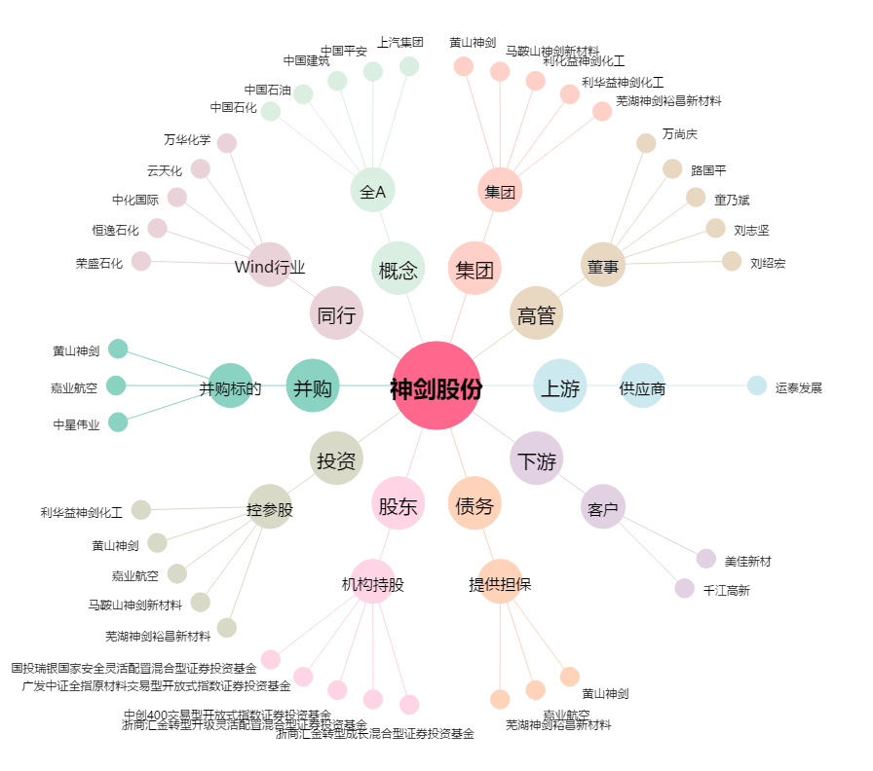
神剑股份[002361.SZ] - 关系概览图

